出張計画書提出様式3-1（個人）
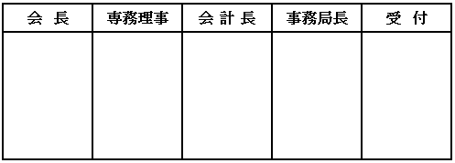
様式 3-1 |  |  |  |  |  |  |  |  |  |  |  |  |  |  |  |  |  |  | 2020.7.31改正
 |  |  |  |  |  |  |  |  |  |  |  |  |  |  |  |  | 年 |  |  | 月 |  |  | 日

一般社団法人沖縄県サッカー協会会長 殿

 |  |  |  |  |  |  |  |  |  |  | 委員会名 |  |  |  |  |  |  |  |  |  | 委員会
 |  |  |  |  |  |  |  |  |  |  | 委員長名 |  |  |  |  |  |  |  |  |  |  | 印
 |  |  |  |  |  |  |  |  |  |  | 担 当 者 |  |  |  |  |  |  |  |  |  |  | 印
 |  |  |  |  |  |  |  |  |  |  | 連 絡 先 |  |  |  | 携帯電話：
 |  |  |  |  |  |  |  |  |  |  |  |  |  |  | E-mail：

出 張 計 画 書 （会議等）
下記の通り出張しますので旅費精算書を添付し提出します
記
１．出張目的 ：
 |  | ◯で囲む→【年間計画にて承認された出張 ・ 年間計画に無い出張】

２．日 時 ： |  |  |  | 年 |  | 月 |  |  | 日 | （ |  | ） | ～ |  |  | 年 |  | 月 |  |  | 日 | （ |  | ）

３．場 所 ：

４．主 催 ： |  | 九州サッカー協会・日本サッカー協会・その他（ ）
 |  |  | ↑ |  |  |  | で囲む
５．主 管 ：

６．案内文 ： |  | ※出張依頼の確認できる文書等を添付すること

７．旅 費 ： |  | 沖縄県サッカー協会負担・日本サッカー協会負担・その他（ ）
 |  |  | ↑ |  |  |  | で囲む
８．レンタカー使用 ： |  |  |  |  | 有り |  |  | ・ | なし |  |  |  |  | ← |  | で囲む
 | ※『有り』の場合はレンタカー使用の理由

９．年間計画に無い出張目的の詳細

